Students
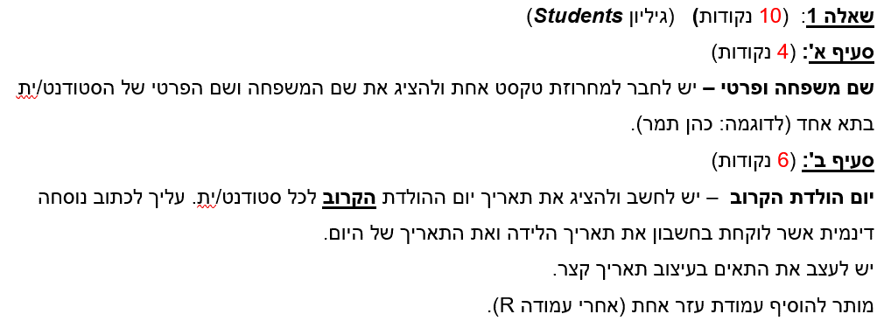
ת.ז. | 313116295 |  |  |  | ראו הנחיות לשאלות 1-5 בהמשך הגיליון -->
מס. סטודנט | שם משפחה | שם פרטי | תאריך לידה | יישוב | מכללה | סוג כרטיס | תאריך תחילת לימודים | שעת הגעה | שעת עזיבה | סכום בזבוזים | שם משפחה ופרטי | יום הולדת הקרוב | מחיר כרטיס | זמן שהייה במסיבה | מרחק (ק"מ) | זמן נסיעה (ש) | שווי מתנה | עמודת עזר | שנת לימודים | גיל
340163 | כהן | תמר | 1999-11-11 | חניאל | נתניה | פרימיום | 2020-10-18 | 21:19:19 | 1:10:39 | ₪252 | כהן תמר | 2022-11-11 | ₪ 110 | 3:51:21 | 19.9 | 0:28:00 | ₪ 180 | 2022-11-11 | 1.58 | 22.6
497953 | אלוני | אורנה | 1998-11-13 | בורגתא | וינגייט | רגיל | 2021-10-10 | 18:30:31 | 20:57:45 | ₪376 | אלוני אורנה | 2022-11-13 | ₪ 70 | 2:27:14 | 31.7 | 0:29:00 | ₪ 200 | 2022-11-13 | 0.67 | 23.6
873084 | לוי | זאב | 1996-01-10 | חניאל | הבינתחומי | רגיל | 2019-10-27 | 19:58:30 | 21:58:49 | ₪121 | לוי זאב | 2023-01-10 | ₪ 50 | 2:00:19 | 19.9 | 0:28:00 | ₪ 150 | 2022-01-10 | 2.58 | 26.4
375572 | גבעעוני | אלעד | 1997-11-03 | נתניה | וינגייט | פרימיום | 2020-10-18 | 21:45:48 | 0:27:17 | ₪412 | גבעעוני אלעד | 2022-11-03 | ₪ 100 | 2:41:30 | 25.4 | 0:39:00 | ₪ 210 | 2022-11-03 | 1.58 | 24.6
428981 | חרסונסקי | עדי | 1997-10-29 | בארותיים | הבינתחומי | מיוחד | 2020-10-18 | 21:15:33 | 22:30:16 | ₪51 | חרסונסקי עדי | 2022-10-29 | ₪ 70 | 1:14:43 | 29.7 | 0:27:00 | ₪ 150 | 2022-10-29 | 1.58 | 24.6
703924 | שמעוני | בתיה | 1995-06-02 | בארותיים | רופין | מיוחד | 2019-10-27 | 18:03:41 | 20:52:13 | ₪243 | שמעוני בתיה | 2023-06-02 | ₪ 60 | 2:48:32 | 29.7 | 0:27:00 | ₪ 120 | 2022-06-02 | 2.58 | 27.0
216644 | לב | יותם | 1997-11-26 | חדרה | רופין | מיוחד | 2018-10-14 | 21:05:11 | 22:06:41 | ₪303 | לב יותם | 2022-11-26 | ₪ 60 | 1:01:30 | 3.3 | 0:08:00 | ₪ 0 | 2022-11-26 | 3.58 | 24.5
374359 | ברכה | איתן | 1999-07-10 | בית הלוי | רופין | רגיל | 2018-10-14 | 21:52:28 | 23:39:36 | ₪452 | ברכה איתן | 2022-07-10 | ₪ 40 | 1:47:08 | 19.1 | 0:26:00 | ₪ 0 | 2022-07-10 | 3.58 | 22.9
371338 | פיורסקי | מאיה | 1998-01-10 | כפר מונאש | נתניה | רגיל | 2019-10-27 | 23:14:12 | 0:35:21 | ₪96 | פיורסקי מאיה | 2023-01-10 | ₪ 60 | 1:21:08 | 16.8 | 0:22:00 | ₪ 0 | 2022-01-10 | 2.58 | 24.4
468022 | קוריאט | לאה | 1996-04-10 | בית הלוי | הבינתחומי | פרימיום | 2019-10-27 | 20:33:47 | 23:39:44 | ₪352 | קוריאט לאה | 2023-04-10 | ₪ 120 | 3:05:57 | 19.1 | 0:26:00 | ₪ 150 | 2022-04-10 | 2.58 | 26.2
498147 | יצהר | ענת | 1996-02-27 | בורגתא | הבינתחומי | מיוחד | 2021-10-10 | 23:04:14 | 2:56:00 | ₪249 | יצהר ענת | 2023-02-27 | ₪ 70 | 3:51:46 | 31.7 | 0:29:00 | ₪ 150 | 2022-02-27 | 0.67 | 26.3
174174 | דשא | גילית | 2000-04-05 | נתניה | רופין | פרימיום | 2021-10-10 | 22:50:04 | 1:23:58 | ₪224 | דשא גילית | 2023-04-05 | ₪ 130 | 2:33:54 | 25.4 | 0:39:00 | ₪ 260 | 2022-04-05 | 0.67 | 22.2
324286 | לביא | עמית | 1997-07-12 | הרצליה | וינגייט | מיוחד | 2021-10-10 | 19:09:29 | 20:11:17 | ₪93 | לביא עמית | 2022-07-12 | ₪ 90 | 1:01:48 | 45.5 | 0:45:00 | ₪ 200 | 2022-07-12 | 0.67 | 24.9
912436 | דוידוביץ | רותי | 1996-06-28 | חדרה | רופין | רגיל | 2018-10-14 | 20:43:24 | 23:10:10 | ₪184 | דוידוביץ רותי | 2022-06-28 | ₪ 40 | 2:26:46 | 3.3 | 0:08:00 | ₪ 120 | 2022-06-28 | 3.58 | 25.9
217047 | צורן | אהוד | 1996-01-17 | חניאל | הבינתחומי | רגיל | 2019-10-27 | 18:34:42 | 21:05:21 | ₪187 | צורן אהוד | 2023-01-17 | ₪ 50 | 2:30:39 | 19.9 | 0:28:00 | ₪ 150 | 2022-01-17 | 2.58 | 26.3
540232 | סגל | שולה | 1997-08-14 | חדרה | נתניה | פרימיום | 2021-10-10 | 23:55:27 | 1:28:12 | ₪256 | סגל שולה | 2022-08-14 | ₪ 110 | 1:32:45 | 3.3 | 0:08:00 | ₪ 220 | 2022-08-14 | 0.67 | 24.8
592428 | לוריא | יעל | 1999-05-26 | חדרה | רופין | מיוחד | 2019-10-27 | 20:26:35 | 22:02:44 | ₪400 | לוריא יעל | 2023-05-26 | ₪ 60 | 1:36:09 | 3.3 | 0:08:00 | ₪ 0 | 2022-05-26 | 2.58 | 23.0
712505 | ברוך | שרה | 1996-02-12 | חדרה | הבינתחומי | פרימיום | 2020-10-18 | 22:26:53 | 23:39:01 | ₪342 | ברוך שרה | 2023-02-12 | ₪ 120 | 1:12:08 | 3.3 | 0:08:00 | ₪ 150 | 2022-02-12 | 1.58 | 26.3
470372 | סיבוני | בת אל | 1996-10-11 | הרצליה | הבינתחומי | פרימיום | 2018-10-14 | 23:47:55 | 1:06:37 | ₪255 | סיבוני בת אל | 2022-10-11 | ₪ 120 | 1:18:42 | 45.5 | 0:45:00 | ₪ 150 | 2022-10-11 | 3.58 | 25.7
299813 | אבירם | נעמה | 1995-09-29 | חדרה | רופין | פרימיום | 2020-10-18 | 20:46:37 | 22:39:11 | ₪134 | אבירם נעמה | 2022-09-29 | ₪ 130 | 1:52:34 | 3.3 | 0:08:00 | ₪ 120 | 2022-09-29 | 1.58 | 26.7
418335 | פרידמן | מיכאל | 1995-07-09 | כפר חיים | רופין | מיוחד | 2020-10-18 | 22:52:48 | 0:08:00 | ₪281 | פרידמן מיכאל | 2022-07-09 | ₪ 60 | 1:15:12 | 14.7 | 0:24:00 | ₪ 120 | 2022-07-09 | 1.58 | 26.9
523319 | הרמן | עידו | 1999-10-22 | נתניה | רופין | רגיל | 2019-10-27 | 20:22:54 | 0:11:38 | ₪39 | הרמן עידו | 2022-10-22 | ₪ 40 | 3:48:45 | 25.4 | 0:39:00 | ₪ 0 | 2022-10-22 | 2.58 | 22.6
866189 | ברמן | אבינועם | 1995-01-29 | הרצליה | וינגייט | פרימיום | 2018-10-14 | 21:23:47 | 0:43:51 | ₪153 | ברמן אבינועם | 2023-01-29 | ₪ 100 | 3:20:04 | 45.5 | 0:45:00 | ₪ 210 | 2022-01-29 | 3.58 | 27.3
125709 | לוי | רז | 1998-11-23 | בארותיים | וינגייט | פרימיום | 2020-10-18 | 19:28:13 | 23:27:09 | ₪213 | לוי רז | 2022-11-23 | ₪ 100 | 3:58:57 | 29.7 | 0:27:00 | ₪ 210 | 2022-11-23 | 1.58 | 23.5
279253 | סדובסקי | שגיא | 1999-02-22 | הרצליה | רופין | מיוחד | 2021-10-10 | 18:09:39 | 20:48:56 | ₪55 | סדובסקי שגיא | 2023-02-22 | ₪ 60 | 2:39:17 | 45.5 | 0:45:00 | ₪ 260 | 2022-02-22 | 0.67 | 23.3
500938 | פז | טל | 1996-01-16 | כפר חיים | רופין | מיוחד | 2021-10-10 | 21:14:51 | 23:23:50 | ₪463 | פז טל | 2023-01-16 | ₪ 60 | 2:08:58 | 14.7 | 0:24:00 | ₪ 120 | 2022-01-16 | 0.67 | 26.3
929082 | ששון | אפרת | 1998-08-26 | בית הלוי | נתניה | מיוחד | 2020-10-18 | 18:04:32 | 20:21:07 | ₪183 | ששון אפרת | 2022-08-26 | ₪ 80 | 2:16:35 | 19.1 | 0:26:00 | ₪ 180 | 2022-08-26 | 1.58 | 23.8
867217 | רם | שלומי | 1998-04-18 | בארותיים | רופין | רגיל | 2020-10-18 | 22:55:27 | 0:19:17 | ₪329 | רם שלומי | 2023-04-18 | ₪ 40 | 1:23:49 | 29.7 | 0:27:00 | ₪ 120 | 2022-04-18 | 1.58 | 24.1
194364 | קדוש | גלי | 1997-11-01 | כפר חיים | וינגייט | פרימיום | 2020-10-18 | 23:16:46 | 0:34:24 | ₪49 | קדוש גלי | 2022-11-01 | ₪ 100 | 1:17:38 | 14.7 | 0:24:00 | ₪ 210 | 2022-11-01 | 1.58 | 24.6
981059 | נעים | אולי | 1998-07-08 | בארותיים | רופין | פרימיום | 2018-10-14 | 19:34:54 | 20:47:02 | ₪256 | נעים אולי | 2022-07-08 | ₪ 130 | 1:12:08 | 29.7 | 0:27:00 | ₪ 0 | 2022-07-08 | 3.58 | 23.9
783958 | גמליאל | חננה | 1996-12-28 | בורגתא | וינגייט | רגיל | 2019-10-27 | 19:01:21 | 20:15:50 | ₪75 | גמליאל חננה | 2022-12-28 | ₪ 70 | 1:14:30 | 31.7 | 0:29:00 | ₪ 210 | 2022-12-28 | 2.58 | 25.4
106746 | גרשון | ענבל | 1996-03-18 | בורגתא | רופין | מיוחד | 2020-10-18 | 19:53:21 | 20:56:21 | ₪268 | גרשון ענבל | 2023-03-18 | ₪ 60 | 1:03:00 | 31.7 | 0:29:00 | ₪ 120 | 2022-03-18 | 1.58 | 26.2
849919 | מורן | אירית | 1995-04-14 | נתניה | הבינתחומי | פרימיום | 2018-10-14 | 22:14:24 | 0:11:52 | ₪386 | מורן אירית | 2023-04-14 | ₪ 120 | 1:57:28 | 25.4 | 0:39:00 | ₪ 150 | 2022-04-14 | 3.58 | 27.1
857517 | רהב | דרור | 1996-02-25 | נתניה | וינגייט | פרימיום | 2021-10-10 | 19:39:01 | 23:06:23 | ₪55 | רהב דרור | 2023-02-25 | ₪ 100 | 3:27:22 | 25.4 | 0:39:00 | ₪ 210 | 2022-02-25 | 0.67 | 26.3 | סכום בזבוזים | שעת הגעה | שעת עזיבה | שעת עזיבה חייבת להיות גדולה מ20:00 אחרת עבר חצות
928055 | קדם | יובל | 1999-11-26 | כפר מונאש | הבינתחומי | מיוחד | 2018-10-14 | 23:36:21 | 2:09:13 | ₪54 | קדם יובל | 2022-11-26 | ₪ 70 | 2:32:52 | 16.8 | 0:22:00 | ₪ 0 | 2022-11-26 | 3.58 | 22.5 | 350 | 20:00:00 | 20:00:00 | גדול
932475 | יוסף | רינה | 1999-01-09 | נתניה | נתניה | מיוחד | 2021-10-10 | 20:22:33 | 21:25:34 | ₪298 | יוסף רינה | 2023-01-09 | ₪ 80 | 1:03:01 | 25.4 | 0:39:00 | ₪ 220 | 2022-01-09 | 0.67 | 23.4
414198 | ביטון | דפנה | 1996-07-27 | כפר חיים | וינגייט | מיוחד | 2019-10-27 | 22:56:24 | 1:02:09 | ₪67 | ביטון דפנה | 2022-07-27 | ₪ 90 | 2:05:45 | 14.7 | 0:24:00 | ₪ 210 | 2022-07-27 | 2.58 | 25.8 | נוסחאת עזר |  | FALSE
447672 | ברקאי | גיא | 1996-01-13 | הרצליה | הבינתחומי | פרימיום | 2020-10-18 | 22:22:21 | 1:52:41 | ₪192 | ברקאי גיא | 2023-01-13 | ₪ 120 | 3:30:20 | 45.5 | 0:45:00 | ₪ 150 | 2022-01-13 | 1.58 | 26.4
948010 | לביא | אריה | 1999-12-04 | בארותיים | הבינתחומי | מיוחד | 2021-10-10 | 22:11:16 | 0:06:35 | ₪213 | לביא אריה | 2022-12-04 | ₪ 70 | 1:55:19 | 29.7 | 0:27:00 | ₪ 240 | 2022-12-04 | 0.67 | 22.5
954069 | ברמן | הדר | 2000-03-27 | חניאל | רופין | פרימיום | 2021-10-10 | 20:34:14 | 21:56:16 | ₪369 | ברמן הדר | 2023-03-27 | ₪ 130 | 1:22:01 | 19.9 | 0:28:00 | ₪ 260 | 2022-03-27 | 0.67 | 22.2
741713 | חדיף | לילי | 1999-08-13 | חניאל | הבינתחומי | רגיל | 2021-10-10 | 21:51:48 | 23:05:46 | ₪204 | חדיף לילי | 2022-08-13 | ₪ 50 | 1:13:57 | 19.9 | 0:28:00 | ₪ 240 | 2022-08-13 | 0.67 | 22.8
660737 | כנען | זשי | 1995-05-13 | כפר חיים | נתניה | פרימיום | 2019-10-27 | 19:06:51 | 20:31:13 | ₪300 | כנען זשי | 2023-05-13 | ₪ 110 | 1:24:22 | 14.7 | 0:24:00 | ₪ 180 | 2022-05-13 | 2.58 | 27.1
140221 | גביש | אלכס | 1996-08-21 | חניאל | הבינתחומי | רגיל | 2020-10-18 | 23:31:07 | 2:58:22 | ₪377 | גביש אלכס | 2022-08-21 | ₪ 50 | 3:27:15 | 19.9 | 0:28:00 | ₪ 150 | 2022-08-21 | 1.58 | 25.8
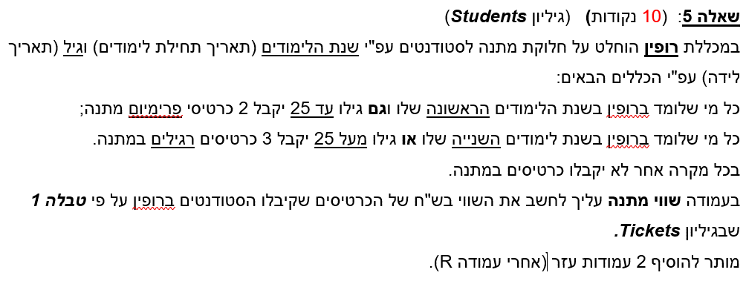
550654 | ירדן | רן | 1997-10-27 | חדרה | וינגייט | פרימיום | 2020-10-18 | 21:26:16 | 23:23:37 | ₪232 | ירדן רן | 2022-10-27 | ₪ 100 | 1:57:22 | 3.3 | 0:08:00 | ₪ 210 | 2022-10-27 | 1.58 | 24.6
693990 | חרמון | אוהד | 1995-01-11 | חניאל | רופין | פרימיום | 2018-10-14 | 22:31:25 | 1:40:08 | ₪415 | חרמון אוהד | 2023-01-11 | ₪ 130 | 3:08:44 | 19.9 | 0:28:00 | ₪ 120 | 2022-01-11 | 3.58 | 27.4
673900 | פיק | אילנה | 1998-10-07 | בארותיים | נתניה | פרימיום | 2021-10-10 | 23:58:20 | 2:23:37 | ₪483 | פיק אילנה | 2022-10-07 | ₪ 110 | 2:25:17 | 29.7 | 0:27:00 | ₪ 220 | 2022-10-07 | 0.67 | 23.7
719070 | סגל | מרים | 2000-06-27 | נתניה | נתניה | מיוחד | 2018-10-14 | 23:40:46 | 2:36:36 | ₪29 | סגל מרים | 2022-06-27 | ₪ 80 | 2:55:50 | 25.4 | 0:39:00 | ₪ 0 | 2022-06-27 | 3.58 | 21.9
706629 | כהן | רחל | 1998-06-07 | חדרה | וינגייט | מיוחד | 2018-10-14 | 18:54:10 | 21:24:14 | ₪307 | כהן רחל | 2023-06-07 | ₪ 90 | 2:30:04 | 3.3 | 0:08:00 | ₪ 0 | 2022-06-07 | 3.58 | 24.0
398321 | צוק | יוני | 1995-09-27 | בורגתא | נתניה | רגיל | 2020-10-18 | 23:56:05 | 2:20:22 | ₪357 | צוק יוני | 2022-09-27 | ₪ 60 | 2:24:17 | 31.7 | 0:29:00 | ₪ 180 | 2022-09-27 | 1.58 | 26.7
903578 | זהבי | זיו | 1996-11-10 | הרצליה | רופין | מיוחד | 2018-10-14 | 23:22:05 | 0:58:42 | ₪140 | זהבי זיו | 2022-11-10 | ₪ 60 | 1:36:37 | 45.5 | 0:45:00 | ₪ 120 | 2022-11-10 | 3.58 | 25.6
895709 | כסיף | עזרא | 1997-01-05 | הרצליה | וינגייט | מיוחד | 2021-10-10 | 19:32:40 | 21:05:19 | ₪172 | כסיף עזרא | 2023-01-05 | ₪ 90 | 1:32:38 | 45.5 | 0:45:00 | ₪ 210 | 2022-01-05 | 0.67 | 25.4
703735 | קדוש | דויד | 1999-11-23 | בורגתא | נתניה | פרימיום | 2021-10-10 | 19:27:41 | 21:51:34 | ₪108 | קדוש דויד | 2022-11-23 | ₪ 110 | 2:23:52 | 31.7 | 0:29:00 | ₪ 220 | 2022-11-23 | 0.67 | 22.5
155640 | יהל | ברוך | 1997-07-23 | הרצליה | רופין | מיוחד | 2018-10-14 | 19:14:47 | 22:21:42 | ₪96 | יהל ברוך | 2022-07-23 | ₪ 60 | 3:06:55 | 45.5 | 0:45:00 | ₪ 0 | 2022-07-23 | 3.58 | 24.8
533059 | שמש | נדב | 1997-11-17 | הרצליה | הבינתחומי | רגיל | 2019-10-27 | 19:19:44 | 21:11:11 | ₪410 | שמש נדב | 2022-11-17 | ₪ 50 | 1:51:27 | 45.5 | 0:45:00 | ₪ 0 | 2022-11-17 | 2.58 | 24.5
706986 | גרוס | גלעד | 1999-10-08 | בורגתא | וינגייט | מיוחד | 2019-10-27 | 20:46:30 | 0:27:12 | ₪151 | גרוס גלעד | 2022-10-08 | ₪ 90 | 3:40:42 | 31.7 | 0:29:00 | ₪ 0 | 2022-10-08 | 2.58 | 22.7
947742 | חרמוני | שחר | 1996-08-08 | בית הלוי | הבינתחומי | רגיל | 2019-10-27 | 23:11:34 | 2:53:09 | ₪342 | חרמוני שחר | 2022-08-08 | ₪ 50 | 3:41:35 | 19.1 | 0:26:00 | ₪ 150 | 2022-08-08 | 2.58 | 25.8
961812 | לבנון | גאולה | 1996-11-04 | בארותיים | נתניה | רגיל | 2020-10-18 | 22:07:31 | 1:06:19 | ₪382 | לבנון גאולה | 2022-11-04 | ₪ 60 | 2:58:48 | 29.7 | 0:27:00 | ₪ 180 | 2022-11-04 | 1.58 | 25.6
715580 | פלג | אבינועם | 1997-02-18 | בארותיים | וינגייט | מיוחד | 2021-10-10 | 22:10:28 | 1:09:05 | ₪404 | פלג אבינועם | 2023-02-18 | ₪ 90 | 2:58:37 | 29.7 | 0:27:00 | ₪ 210 | 2022-02-18 | 0.67 | 25.3 |  | גיל | שנה | כרטיסים | סוג
453100 | שולמן | נועה | 1995-09-07 | חניאל | הבינתחומי | מיוחד | 2018-10-14 | 21:08:45 | 23:18:19 | ₪373 | שולמן נועה | 2022-09-07 | ₪ 70 | 2:09:34 | 19.9 | 0:28:00 | ₪ 150 | 2022-09-07 | 3.58 | 26.8 | עד | 25 | 1 | 2 | פרימיום
777926 | דבי | לאה | 1995-04-06 | בית הלוי | נתניה | רגיל | 2018-10-14 | 18:49:28 | 21:41:18 | ₪81 | דבי לאה | 2023-04-06 | ₪ 60 | 2:51:50 | 19.1 | 0:26:00 | ₪ 180 | 2022-04-06 | 3.58 | 27.2 |  |  | 2 | 3 | רגיל
704131 | תבור | מיכל | 2000-02-05 | חדרה | רופין | מיוחד | 2019-10-27 | 18:26:20 | 20:28:35 | ₪325 | תבור מיכל | 2023-02-05 | ₪ 60 | 2:02:15 | 3.3 | 0:08:00 | ₪ 0 | 2022-02-05 | 2.58 | 22.3 | מעל | 25 |  | 3 | רגיל
244488 | לוין | דפנה | 2000-06-14 | בארותיים | רופין | רגיל | 2018-10-14 | 18:07:42 | 21:45:43 | ₪239 | לוין דפנה | 2022-06-14 | ₪ 40 | 3:38:01 | 29.7 | 0:27:00 | ₪ 0 | 2022-06-14 | 3.58 | 21.9
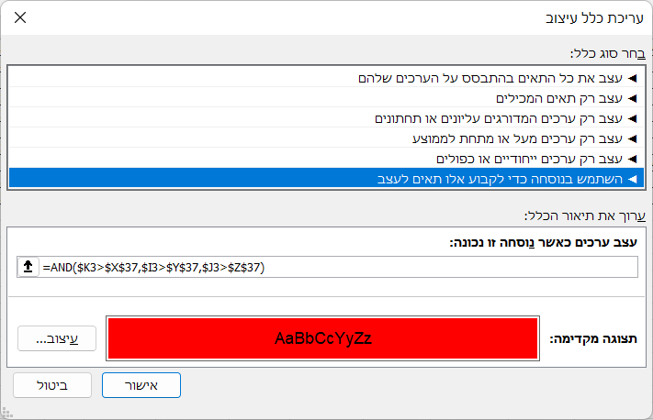
269196 | דיין | יעל | 1996-05-06 | נתניה | רופין | פרימיום | 2018-10-14 | 22:49:30 | 0:22:53 | ₪456 | דיין יעל | 2023-05-06 | ₪ 130 | 1:33:23 | 25.4 | 0:39:00 | ₪ 120 | 2022-05-06 | 3.58 | 26.1
562161 | חן | לילי | 1999-07-11 | בית הלוי | נתניה | רגיל | 2021-10-10 | 18:21:23 | 21:16:00 | ₪399 | חן לילי | 2022-07-11 | ₪ 60 | 2:54:37 | 19.1 | 0:26:00 | ₪ 220 | 2022-07-11 | 0.67 | 22.9
590439 | אפרים | משה | 1995-05-08 | הרצליה | הבינתחומי | רגיל | 2021-10-10 | 20:59:07 | 22:26:57 | ₪347 | אפרים משה | 2023-05-08 | ₪ 50 | 1:27:50 | 45.5 | 0:45:00 | ₪ 150 | 2022-05-08 | 0.67 | 27.1
593498 | בן | נירית | 1995-02-13 | בורגתא | רופין | פרימיום | 2018-10-14 | 19:57:17 | 23:41:02 | ₪210 | בן נירית | 2023-02-13 | ₪ 130 | 3:43:44 | 31.7 | 0:29:00 | ₪ 120 | 2022-02-13 | 3.58 | 27.3
783292 | כהן | עוזי | 1998-08-01 | הרצליה | רופין | רגיל | 2018-10-14 | 21:26:38 | 0:33:17 | ₪263 | כהן עוזי | 2022-08-01 | ₪ 40 | 3:06:39 | 45.5 | 0:45:00 | ₪ 0 | 2022-08-01 | 3.58 | 23.8
780334 | גולן | עמיר | 1998-11-15 | חניאל | וינגייט | רגיל | 2019-10-27 | 21:51:32 | 0:31:29 | ₪372 | גולן עמיר | 2022-11-15 | ₪ 70 | 2:39:58 | 19.9 | 0:28:00 | ₪ 0 | 2022-11-15 | 2.58 | 23.5
240427 | דיין | אסי | 1996-11-26 | הרצליה | נתניה | רגיל | 2020-10-18 | 21:47:44 | 22:52:03 | ₪346 | דיין אסי | 2022-11-26 | ₪ 60 | 1:04:20 | 45.5 | 0:45:00 | ₪ 180 | 2022-11-26 | 1.58 | 25.5
331453 | רב | יוסף | 1996-09-30 | כפר מונאש | רופין | פרימיום | 2019-10-27 | 19:16:43 | 21:15:05 | ₪114 | רב יוסף | 2022-09-30 | ₪ 130 | 1:58:22 | 16.8 | 0:22:00 | ₪ 120 | 2022-09-30 | 2.58 | 25.7
721012 | תומר | עמי | 1995-07-02 | הרצליה | הבינתחומי | מיוחד | 2020-10-18 | 22:47:35 | 2:09:41 | ₪312 | תומר עמי | 2022-07-02 | ₪ 70 | 3:22:06 | 45.5 | 0:45:00 | ₪ 150 | 2022-07-02 | 1.58 | 26.9
877251 | בגין | בני | 1997-09-01 | הרצליה | וינגייט | מיוחד | 2020-10-18 | 21:14:03 | 1:05:28 | ₪194 | בגין בני | 2022-09-01 | ₪ 90 | 3:51:26 | 45.5 | 0:45:00 | ₪ 210 | 2022-09-01 | 1.58 | 24.8
557169 | כוכב | גיל | 1995-05-08 | נתניה | נתניה | מיוחד | 2018-10-14 | 20:12:25 | 23:52:17 | ₪231 | כוכב גיל | 2023-05-08 | ₪ 80 | 3:39:52 | 25.4 | 0:39:00 | ₪ 180 | 2022-05-08 | 3.58 | 27.1
477624 | אברג'יל | לינור | 1998-05-30 | נתניה | נתניה | רגיל | 2018-10-14 | 22:21:33 | 23:56:21 | ₪59 | אברג'יל לינור | 2023-05-30 | ₪ 60 | 1:34:48 | 25.4 | 0:39:00 | ₪ 0 | 2022-05-30 | 3.58 | 24.0
791569 | אבירי | תמי | 1998-06-27 | כפר חיים | וינגייט | פרימיום | 2019-10-27 | 21:15:43 | 23:58:16 | ₪78 | אבירי תמי | 2022-06-27 | ₪ 100 | 2:42:32 | 14.7 | 0:24:00 | ₪ 0 | 2022-06-27 | 2.58 | 23.9
890458 | לוי | דוד | 1996-02-07 | נתניה | נתניה | פרימיום | 2020-10-18 | 19:16:40 | 21:45:12 | ₪461 | לוי דוד | 2023-02-07 | ₪ 110 | 2:28:32 | 25.4 | 0:39:00 | ₪ 180 | 2022-02-07 | 1.58 | 26.3
359777 | בן | זהבה | 2000-06-30 | הרצליה | נתניה | פרימיום | 2018-10-14 | 18:25:51 | 20:24:54 | ₪79 | בן זהבה | 2022-06-30 | ₪ 110 | 1:59:03 | 45.5 | 0:45:00 | ₪ 0 | 2022-06-30 | 3.58 | 21.9
660341 | הכהן | יורם | 1998-09-25 | בארותיים | רופין | רגיל | 2019-10-27 | 18:46:16 | 20:40:55 | ₪196 | הכהן יורם | 2022-09-25 | ₪ 40 | 1:54:39 | 29.7 | 0:27:00 | ₪ 0 | 2022-09-25 | 2.58 | 23.7
281430 | נווה | יקיר | 1996-09-06 | חניאל | רופין | מיוחד | 2021-10-10 | 19:43:35 | 21:12:21 | ₪160 | נווה יקיר | 2022-09-06 | ₪ 60 | 1:28:46 | 19.9 | 0:28:00 | ₪ 120 | 2022-09-06 | 0.67 | 25.8
203058 | בן-נר | נרי | 1998-10-26 | חניאל | הבינתחומי | פרימיום | 2019-10-27 | 20:22:00 | 0:10:53 | ₪71 | בן-נר נרי | 2022-10-26 | ₪ 120 | 3:48:53 | 19.9 | 0:28:00 | ₪ 0 | 2022-10-26 | 2.58 | 23.6
389118 | רחל | רחל | 1998-10-26 | כפר מונאש | וינגייט | מיוחד | 2019-10-27 | 22:07:19 | 0:33:24 | ₪28 | רחל רחל | 2022-10-26 | ₪ 90 | 2:26:04 | 16.8 | 0:22:00 | ₪ 0 | 2022-10-26 | 2.58 | 23.6
960184 | לוי | שירי | 1999-12-12 | הרצליה | וינגייט | פרימיום | 2020-10-18 | 21:43:28 | 0:56:16 | ₪393 | לוי שירי | 2022-12-12 | ₪ 100 | 3:12:48 | 45.5 | 0:45:00 | ₪ 210 | 2022-12-12 | 1.58 | 22.5
224807 | דברת | יעל | 1996-11-24 | חדרה | נתניה | מיוחד | 2018-10-14 | 19:05:25 | 22:15:15 | ₪145 | דברת יעל | 2022-11-24 | ₪ 80 | 3:09:50 | 3.3 | 0:08:00 | ₪ 180 | 2022-11-24 | 3.58 | 25.5
826578 | כהן | לאה | 1998-06-08 | בורגתא | רופין | רגיל | 2018-10-14 | 18:06:34 | 19:57:53 | ₪409 | כהן לאה | 2023-06-08 | ₪ 40 | 1:51:18 | 31.7 | 0:29:00 | ₪ 0 | 2022-06-08 | 3.58 | 24.0
113120 | גבע | מיה | 1998-01-05 | נתניה | הבינתחומי | מיוחד | 2019-10-27 | 21:56:46 | 23:46:44 | ₪246 | גבע מיה | 2023-01-05 | ₪ 70 | 1:49:58 | 25.4 | 0:39:00 | ₪ 0 | 2022-01-05 | 2.58 | 24.4
807303 | יוסף | קובי | 1995-09-22 | נתניה | וינגייט | מיוחד | 2019-10-27 | 19:53:43 | 22:04:02 | ₪201 | יוסף קובי | 2022-09-22 | ₪ 90 | 2:10:19 | 25.4 | 0:39:00 | ₪ 210 | 2022-09-22 | 2.58 | 26.7
433713 | קור | אלי | 1995-05-28 | כפר חיים | נתניה | מיוחד | 2019-10-27 | 21:14:43 | 0:35:37 | ₪334 | קור אלי | 2023-05-28 | ₪ 80 | 3:20:54 | 14.7 | 0:24:00 | ₪ 180 | 2022-05-28 | 2.58 | 27.0
985274 | דין | דני | 1995-08-14 | בארותיים | הבינתחומי | מיוחד | 2021-10-10 | 18:53:58 | 21:41:03 | ₪374 | דין דני | 2022-08-14 | ₪ 70 | 2:47:06 | 29.7 | 0:27:00 | ₪ 150 | 2022-08-14 | 0.67 | 26.8
405198 | רוגל | יפית | 1996-03-12 | כפר חיים | הבינתחומי | פרימיום | 2019-10-27 | 20:55:59 | 22:37:10 | ₪333 | רוגל יפית | 2023-03-12 | ₪ 120 | 1:41:12 | 14.7 | 0:24:00 | ₪ 150 | 2022-03-12 | 2.58 | 26.3
612470 | לבייב | לב | 1995-04-26 | נתניה | רופין | רגיל | 2019-10-27 | 23:31:00 | 1:37:22 | ₪200 | לבייב לב | 2023-04-26 | ₪ 40 | 2:06:22 | 25.4 | 0:39:00 | ₪ 120 | 2022-04-26 | 2.58 | 27.1
928113 | רז | צבי | 1997-04-15 | בורגתא | נתניה | מיוחד | 2018-10-14 | 19:55:37 | 22:11:20 | ₪105 | רז צבי | 2023-04-15 | ₪ 80 | 2:15:43 | 31.7 | 0:29:00 | ₪ 180 | 2022-04-15 | 3.58 | 25.1
819349 | בר | ציפי | 1995-11-21 | בית הלוי | נתניה | פרימיום | 2020-10-18 | 19:29:57 | 21:32:48 | ₪471 | בר ציפי | 2022-11-21 | ₪ 110 | 2:02:51 | 19.1 | 0:26:00 | ₪ 180 | 2022-11-21 | 1.58 | 26.5
551020 | גיל | רוני | 1998-07-26 | בארותיים | רופין | מיוחד | 2019-10-27 | 20:17:27 | 23:18:10 | ₪414 | גיל רוני | 2022-07-26 | ₪ 60 | 3:00:43 | 29.7 | 0:27:00 | ₪ 0 | 2022-07-26 | 2.58 | 23.8
470626 | כהן | רוני | 1998-06-07 | כפר חיים | וינגייט | פרימיום | 2021-10-10 | 18:03:38 | 20:26:21 | ₪40 | כהן רוני | 2023-06-07 | ₪ 100 | 2:22:43 | 14.7 | 0:24:00 | ₪ 200 | 2022-06-07 | 0.67 | 24.0
756286 | רז | שרי | 1995-04-24 | כפר חיים | הבינתחומי | רגיל | 2020-10-18 | 18:25:45 | 20:39:04 | ₪257 | רז שרי | 2023-04-24 | ₪ 50 | 2:13:19 | 14.7 | 0:24:00 | ₪ 150 | 2022-04-24 | 1.58 | 27.1
430282 | אשד | תמי | 1998-07-10 | כפר מונאש | הבינתחומי | פרימיום | 2018-10-14 | 20:18:00 | 23:29:20 | ₪400 | אשד תמי | 2022-07-10 | ₪ 120 | 3:11:20 | 16.8 | 0:22:00 | ₪ 0 | 2022-07-10 | 3.58 | 23.9
110181 | כהנא | דלית | 1999-10-23 | כפר מונאש | וינגייט | רגיל | 2018-10-14 | 18:52:11 | 20:50:31 | ₪301 | כהנא דלית | 2022-10-23 | ₪ 70 | 1:58:19 | 16.8 | 0:22:00 | ₪ 0 | 2022-10-23 | 3.58 | 22.6
801036 | לוי | דפנה | 1995-03-23 | כפר חיים | רופין | מיוחד | 2019-10-27 | 21:44:58 | 0:43:27 | ₪407 | לוי דפנה | 2023-03-23 | ₪ 60 | 2:58:29 | 14.7 | 0:24:00 | ₪ 120 | 2022-03-23 | 2.58 | 27.2
632856 | רונית | חן | 1997-04-06 | כפר מונאש | וינגייט | מיוחד | 2018-10-14 | 18:18:43 | 21:16:21 | ₪89 | רונית חן | 2023-04-06 | ₪ 90 | 2:57:38 | 16.8 | 0:22:00 | ₪ 210 | 2022-04-06 | 3.58 | 25.2
804693 | פז | טלי | 1999-08-12 | כפר מונאש | רופין | רגיל | 2021-10-10 | 21:31:18 | 1:14:39 | ₪21 | פז טלי | 2022-08-12 | ₪ 40 | 3:43:22 | 16.8 | 0:22:00 | ₪ 260 | 2022-08-12 | 0.67 | 22.8
495038 | אור | יפה | 1996-11-23 | נתניה | נתניה | פרימיום | 2018-10-14 | 19:52:18 | 22:55:59 | ₪271 | אור יפה | 2022-11-23 | ₪ 110 | 3:03:42 | 25.4 | 0:39:00 | ₪ 180 | 2022-11-23 | 3.58 | 25.5
241732 | כהן | יפתח | 1997-06-16 | בית הלוי | נתניה | רגיל | 2019-10-27 | 21:06:07 | 22:08:40 | ₪51 | כהן יפתח | 2022-06-16 | ₪ 60 | 1:02:33 | 19.1 | 0:26:00 | ₪ 0 | 2022-06-16 | 2.58 | 24.9
992945 | רונן | רון | 2000-06-10 | חניאל | הבינתחומי | רגיל | 2019-10-27 | 23:38:41 | 1:40:42 | ₪485 | רונן רון | 2023-06-10 | ₪ 50 | 2:02:01 | 19.9 | 0:28:00 | ₪ 0 | 2022-06-10 | 2.58 | 22.0
747202 | אשל | ריקי | 1999-04-10 | נתניה | נתניה | רגיל | 2019-10-27 | 20:09:34 | 22:24:46 | ₪376 | אשל ריקי | 2023-04-10 | ₪ 60 | 2:15:12 | 25.4 | 0:39:00 | ₪ 0 | 2022-04-10 | 2.58 | 23.2
535327 | שקד | שדה | 1997-01-24 | חניאל | הבינתחומי | פרימיום | 2019-10-27 | 23:29:48 | 0:35:06 | ₪166 | שקד שדה | 2023-01-24 | ₪ 120 | 1:05:18 | 19.9 | 0:28:00 | ₪ 150 | 2022-01-24 | 2.58 | 25.3
137451 | ניר | שרה | 2000-06-22 | חניאל | נתניה | פרימיום | 2018-10-14 | 21:59:07 | 0:56:30 | ₪490 | ניר שרה | 2022-06-22 | ₪ 110 | 2:57:23 | 19.9 | 0:28:00 | ₪ 0 | 2022-06-22 | 3.58 | 21.9
320536 | שומרון | אוהד | 1995-11-09 | כפר מונאש | וינגייט | מיוחד | 2021-10-10 | 23:24:03 | 1:10:56 | ₪470 | שומרון אוהד | 2022-11-09 | ₪ 90 | 1:46:53 | 16.8 | 0:22:00 | ₪ 210 | 2022-11-09 | 0.67 | 26.6
147682 | המר | גדי | 1995-11-24 | בורגתא | נתניה | מיוחד | 2021-10-10 | 23:20:12 | 1:31:44 | ₪317 | המר גדי | 2022-11-24 | ₪ 80 | 2:11:32 | 31.7 | 0:29:00 | ₪ 180 | 2022-11-24 | 0.67 | 26.5
139093 | המלאה | רחל | 1998-06-18 | חניאל | רופין | פרימיום | 2021-10-10 | 18:36:13 | 21:27:58 | ₪311 | המלאה רחל | 2022-06-18 | ₪ 130 | 2:51:44 | 19.9 | 0:28:00 | ₪ 260 | 2022-06-18 | 0.67 | 23.9

Statistics
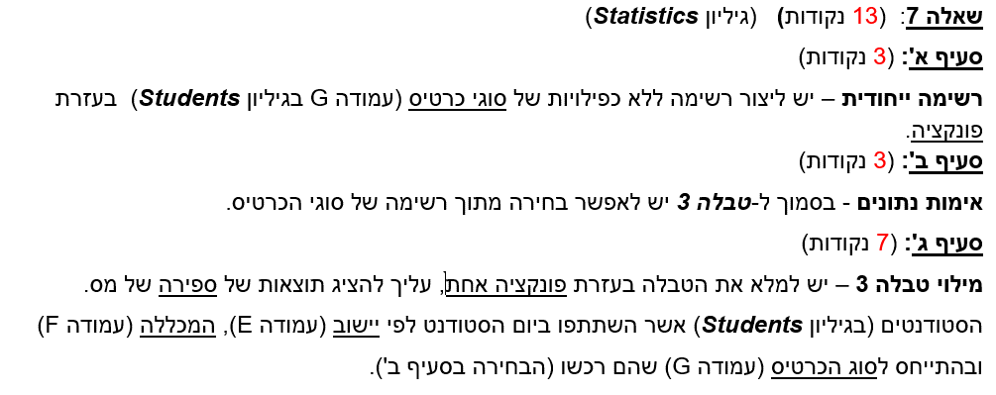
ת.ז. | 313116295
 |  |  | סטטיסטיקה
 | ספירת מס. המשתתפים ביום הסטודנט לפי יישובים ומכללות (ועפ"י סוג כרטיס)
 |  | טבלה 3
 |  | יישוב / מכללה | נתניה | הבינתחומי | רופין | וינגייט
 |  | כפר מונאש | 0 | 1 | 1 | 0
א | סוגי כרטיס | נתניה | 2 | 1 | 2 | 2
 | פרימיום | בארותיים | 1 | 0 | 1 | 1
 | רגיל | חדרה | 1 | 1 | 1 | 1
 | מיוחד | כפר חיים | 1 | 1 | 0 | 3
ב | פרימיום | הרצליה | 1 | 2 | 0 | 2
 |  | חניאל | 2 | 2 | 3 | 0
 |  | בית הלוי | 1 | 1 | 0 | 0
 |  | בורגתא | 1 | 0 | 1 | 0

Pivot
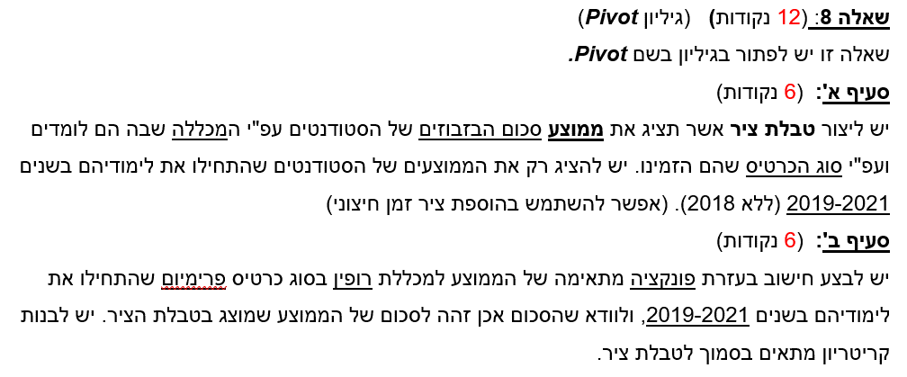
ת.ז. | 313116295

 | ממוצע של סכום בזבוזים | תוויות עמודה
 | תוויות שורה | הבינתחומי | וינגייט | נתניה | רופין | סכום כולל
 | מיוחד | ₪ 240.83 | ₪ 197.78 | ₪ 283.00 | ₪ 301.60 | ₪ 254.24
 | פרימיום | ₪ 242.67 | ₪ 184.00 | ₪ 333.00 | ₪ 230.40 | ₪ 246.58
 | רגיל | ₪ 303.33 | ₪ 274.33 | ₪ 286.71 | ₪ 157.00 | ₪ 264.38
 | סכום כולל | ₪ 268.14 | ₪ 203.75 | ₪ 303.89 | ₪ 247.65 | ₪ 254.80

 |  |  |  |  | מכללה | סוג כרטיס | תאריך תחילת לימודים | תאריך תחילת לימודים | סכום בזבוזים
 |  |  |  |  | רופין | פרימיום | >=01/01/2019 | <=31/12/2021
 |  |  |  |  | 230.40

Party
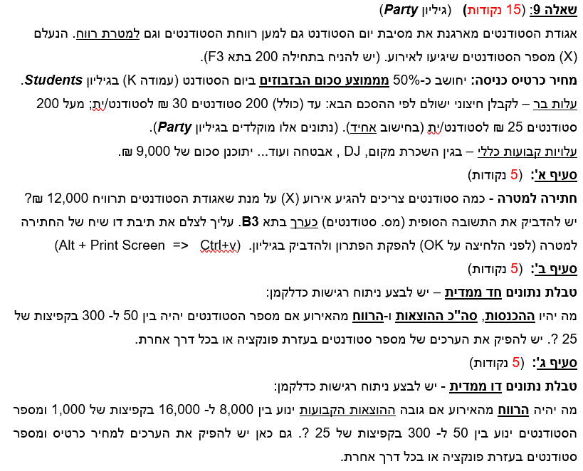
ת.ז. | 313116295
מסיבת יום הסטודנט |  |  |  |  |  |  |  | ההכנסות | סה"כ ההוצאות | רווח
 | 208.9456869 |  | מספר סטודנטים (X) | 50 |  |  |  | ₪ 6,275.23 | ₪ 10,500.00 | -₪ 4,224.77
 |  |  |  |  |  |  | 50 | ₪ 6,275.23 | ₪ 10,500.00 | -₪ 4,224.77
 |  |  |  |  |  |  | 75 | ₪ 9,412.84 | ₪ 11,250.00 | -₪ 1,837.16
 | בר |  | מחיר כרטיס כניסה | ₪ 125.50 |  |  | 100 | ₪ 12,550.46 | ₪ 12,000.00 | ₪ 550.46
מס. סטודנטים (עד כולל) | עלות לסטודנט |  | הכנסות | ₪ 6,275.23 |  |  | 125 | ₪ 15,688.07 | ₪ 12,750.00 | ₪ 2,938.07
200 | ₪30 |  |  |  |  |  | 150 | ₪ 18,825.69 | ₪ 13,500.00 | ₪ 5,325.69
מעל 200 | ₪25 |  | עלויות קבועות | ₪ 9,000.00 |  |  | 175 | ₪ 21,963.30 | ₪ 14,250.00 | ₪ 7,713.30
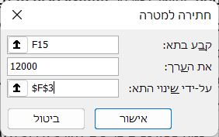
 |  |  | עלות בר | ₪ 1,500.00 |  |  | 200 | ₪ 25,100.92 | ₪ 15,000.00 | ₪ 10,100.92
 |  |  |  |  |  |  | 225 | ₪ 28,238.53 | ₪ 14,625.00 | ₪ 13,613.53
 |  |  |  |  |  |  | 250 | ₪ 31,376.15 | ₪ 15,250.00 | ₪ 16,126.15
 |  |  | סה"כ הוצאות | ₪ 10,500.00 |  |  | 275 | ₪ 34,513.76 | ₪ 15,875.00 | ₪ 18,638.76
 |  |  |  |  |  |  | 300 | ₪ 37,651.38 | ₪ 16,500.00 | ₪ 21,151.38
 |  |  | רווח | -₪ 4,224.77

 |  | מספר סטודנטים |  |  |  |  | הוצאות קבועות
 |  |  | -₪ 4,224.77 | ₪ 8,000 | ₪ 9,000 | ₪ 10,000 | ₪ 11,000 | ₪ 12,000 | ₪ 13,000 | ₪ 14,000 | ₪ 15,000 | ₪ 16,000
 |  |  | 50 | -₪ 3,225 | -₪ 4,225 | -₪ 5,225 | -₪ 6,225 | -₪ 7,225 | -₪ 8,225 | -₪ 9,225 | -₪ 10,225 | -₪ 11,225
 |  |  | 75 | -₪ 837 | -₪ 1,837 | -₪ 2,837 | -₪ 3,837 | -₪ 4,837 | -₪ 5,837 | -₪ 6,837 | -₪ 7,837 | -₪ 8,837
סעיף ב |  |  | 100 | ₪ 1,550 | ₪ 550 | -₪ 450 | -₪ 1,450 | -₪ 2,450 | -₪ 3,450 | -₪ 4,450 | -₪ 5,450 | -₪ 6,450
 |  |  | 125 | ₪ 3,938 | ₪ 2,938 | ₪ 1,938 | ₪ 938 | -₪ 62 | -₪ 1,062 | -₪ 2,062 | -₪ 3,062 | -₪ 4,062
 |  |  | 150 | ₪ 6,326 | ₪ 5,326 | ₪ 4,326 | ₪ 3,326 | ₪ 2,326 | ₪ 1,326 | ₪ 326 | -₪ 674 | -₪ 1,674
 |  |  | 175 | ₪ 8,713 | ₪ 7,713 | ₪ 6,713 | ₪ 5,713 | ₪ 4,713 | ₪ 3,713 | ₪ 2,713 | ₪ 1,713 | ₪ 713
 |  |  | 200 | ₪ 11,101 | ₪ 10,101 | ₪ 9,101 | ₪ 8,101 | ₪ 7,101 | ₪ 6,101 | ₪ 5,101 | ₪ 4,101 | ₪ 3,101
 |  |  | 225 | ₪ 14,614 | ₪ 13,614 | ₪ 12,614 | ₪ 11,614 | ₪ 10,614 | ₪ 9,614 | ₪ 8,614 | ₪ 7,614 | ₪ 6,614
 |  |  | 250 | ₪ 17,126 | ₪ 16,126 | ₪ 15,126 | ₪ 14,126 | ₪ 13,126 | ₪ 12,126 | ₪ 11,126 | ₪ 10,126 | ₪ 9,126
 |  |  | 275 | ₪ 19,639 | ₪ 18,639 | ₪ 17,639 | ₪ 16,639 | ₪ 15,639 | ₪ 14,639 | ₪ 13,639 | ₪ 12,639 | ₪ 11,639
 |  |  | 300 | ₪ 22,151 | ₪ 21,151 | ₪ 20,151 | ₪ 19,151 | ₪ 18,151 | ₪ 17,151 | ₪ 16,151 | ₪ 15,151 | ₪ 14,151

